상품제안서
OLYCAT 24K 우드그립 경량 프리미엄 수동 장우산 | 상품코드: F08319

 |  |  |  |  |  |  | 02-412-0044 | www.easy1.co.kr
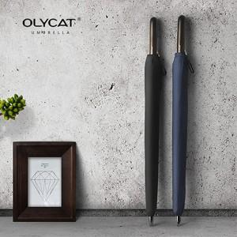 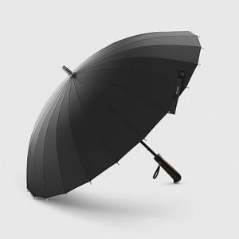

【상세/제작정보】 | 고밀도원단, 보강처리, 방수코딩 프리미엄 우산

【인쇄/포장옵션】 | 실크 / 별도문의

【공급단가】 | 수량 | 100~ | 300~ | 500~ | 1,000~ | 3,000~
*VAT별도 | 단가 | 30,910원 | 29,770원 | 28,620원 | 27,480원 | 26,790원

【상품 URL】 | https://dev.easy1.co.kr:443/src/goods_detail.php?gdno=8319

